JavaScript
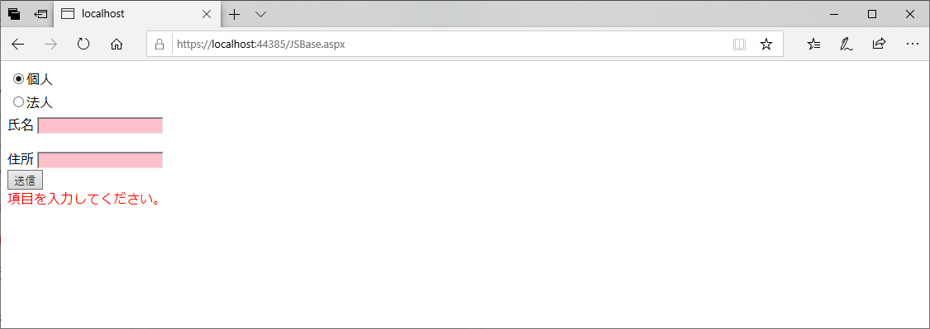
問題1 |  |  | JavaScript基礎

 | プロジェクト名：Pr20_JavaScript

 | ① | 下記の項目がある入力フォームを作ってください。
 |  |  | 個人 or 法人（ラジオボタン）
 |  |  | 氏名
 |  |  | 企業名
 |  |  | 住所
 |  | ラジオボタンで「個人」を選択している時は「企業名」を非表示に、
 |  | 「法人」を選択している時は「氏名」を非表示にするようにしてください。

 |  | ※ | jQueryを使ってみましょう。
 |  | ※ | JavaScript、jQueryのスクリプトは外部ファイルを作成して書いてください。
 |  | ※ | ラジオボタンの選択が切り替わったタイミングで表示が切り替わるようにしてください。

 |  | ◆ファイル名 ： |  |  | JSBase.html
 |  |  |  |  | JSBase.js

 |  | 「個人」選択時

 |  | 「法人」選択時

 | ② | 送信ボタン押下時、以下のエラーチェックをしてください。
 |  |  | 「個人」選択時
 |  |  |  | 「氏名」、「住所」がどちらも入力されている場合はOK |  | ： | アラートで「この内容で登録しますか？」と表示
 |  |  |  | 「氏名」、「住所」のいずれかが未入力の場合はエラー |  | ： | エラーメッセージ用のラベルに「項目を入力してください。」と表示
 |  |  |  |  |  |  | 「氏名」、「住所」の背景色をピンクにする
 |  |  | 「法人」選択時
 |  |  |  | 「企業名」、「住所」がどちらも入力されている場合はOK |  | ： | アラートで「この内容で登録しますか？」と表示
 |  |  |  | 「企業名」、「住所」のいずれかが未入力の場合はエラー |  | ： | エラーメッセージ用のラベルに「項目を入力してください。」と表示
 |  |  |  |  |  |  | 「企業名」、「住所」の背景色をピンクにする

 |  | ※ | jQueryを使ってみましょう。
 |  | ※ | エラーチェックがOKだった場合でも実際に何かに登録する必要はありません。

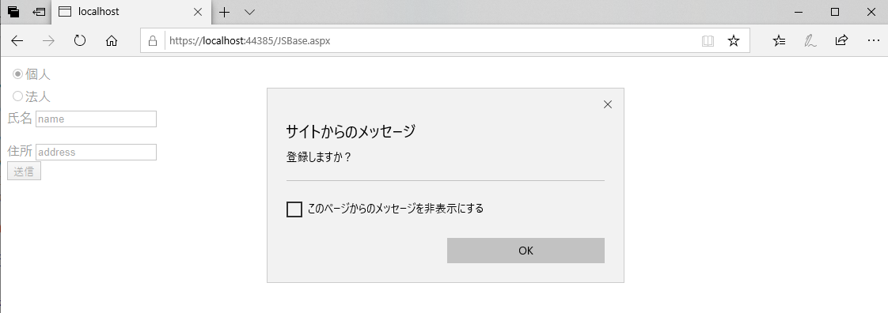
 |  | エラーチェックOK

 |  | エラーチェックNG

JavaScript(2)
<body>
<div>
<table id="tblMain">
<tr class="tblHeader">
<td><p>氏名</p></td>
<td><p>英語</p></td>
<td><p>数学</p></td>
<td><p>国語</p></td>
<td><p>合計</p></td>
<!--<td><p>得意教科</p></td>
<td><p>苦手教科</p></td>-->
</tr>
<tr>
<td>野比 のび太さん</td>
<td><input type="text" id="txtScore1_1"/></td>
<td><input type="text" id="txtScore1_2"/></td>
<td><input type="text" id="txtScore1_3"/></td>
<td><p id="lblSum1"></p></td>
<!--<td><p id="lblGood1"></p></td>
<td><p id="lblNotGood1"></p></td>-->
</tr>
<tr>
<td>源 静香さん</td>
<td><input type="text" id="txtScore2_1"/></td>
<td><input type="text" id="txtScore2_2"/></td>
<td><input type="text" id="txtScore2_3"/></td>
<td><p id="lblSum2"></p></td>
<!--<td><p id="lblGood2"></p></td>
<td><p id="lblNotGood2"></p></td>-->
</tr>
<tr>
<td>剛田 武さん</td>
<td><input type="text" id="txtScore3_1"/></td>
<td><input type="text" id="txtScore3_2"/></td>
<td><input type="text" id="txtScore3_3"/></td>
<td><p id="lblSum3"></p></td>
<!--<td><p id="lblGood3"></p></td>
<td><p id="lblNotGood3"></p></td>-->
</tr>
<tr>
<td>骨川 スネ夫さん</td>
<td><input type="text" id="txtScore4_1"/></td>
<td><input type="text" id="txtScore4_2"/></td>
<td><input type="text" id="txtScore4_3"/></td>
<td><p id="lblSum4"></p></td>
<!--<td><p id="lblGood4"></p></td>
<td><p id="lblNotGood4"></p></td>-->
</tr>
<tr>
<td>出木杉 英才さん</td>
<td><input type="text" id="txtScore5_1"/></td>
<td><input type="text" id="txtScore5_2"/></td>
<td><input type="text" id="txtScore5_3"/></td>
<td><p id="lblSum5"></p></td>
<!--<td><p id="lblGood5"></p></td>
<td><p id="lblNotGood5"></p></td>-->
</tr>
</table>
<div style="padding: 10px;">
<input type="button" id="btnCalc" value="計算" />
<input type="button" id="btnClear" value="クリア" />
<p id="lblError" style="color:red"></p>
</div>
</div>
</body>
問題2 |  |  | JavaScript基礎（テクニック集）

 | プロジェクト名：Pr20_JavaScript |  |  |  |  |  | ※問題1のを流用する

 | ① | 下記のような要件のページを作ってほしいという要望がありました。
 |  |  | ・ | 生徒5人（野比さん、源さん、剛田さん、骨川さん、出木杉さん）の英語・国語・数学の試験点数入力欄がある。
 |  |  |  | 計算ボタンが押下されると、各生徒の合計点を計算し、ラベルに表示する。
 |  |  | ・ | 以下の場合はエラーとし、エラーメッセージ「100以下の数字を入力してください。」を画面に赤字で表示する。
 |  |  |  | 該当のテキストボックスの背景色をピンクにする。
 |  |  |  | ・ | 値が入力されていない。
 |  |  |  | ・ | 数字以外が入力されている。
 |  |  |  | ・ | 0～100以外の数字が入力されている。
 |  |  | ・ | エラー発生後、すべての入力が正しい状態に修正された状態で計算ボタンが押下された場合、
 |  |  |  | エラーメッセージの表示は消え、テキストボックスの背景色は白に戻る。
 |  |  | ・ | クリアボタンが押下されると、すべての入力・計算結果・エラーをクリアする。

 |  | しかし現在、次のバグが発生しています。
 |  | 要件を満たすよう、バグを修正してください。
 |  |  | ・ | 計算ボタンが押下されても、合計点を表示しない。
 |  |  | ・ | クリアボタンが押下されても、何も起こらない。

 |  | 【ポイント】
 |  | 以下のポイントを意識し、より良い（効率的で、可読性の高い）コードに修正してください。
 |  | 特に一見処理が分かりにくい場合は、コメントを活用してください。
 |  |  | ・ | 変数、関数を整理する。分かりやすい名前をつける。
 |  |  | ・ | スコープを整理し、変数・定数を使い分ける。
 |  |  | ・ | デバッグを活用し、各変数にその時々によってふさわしい値が入っていることを確認する。

 |  | ※ | 知らない処理等が出てきたら調べてみましょう。
 |  | ※ | 基本的にhtmlは修正しなくてよいです。
 |  |  | 課題が全て終了し、余裕があったら見た目を変えてみるのは構いません。
 |  | ※ | JavaScriptでエラーが発生した場合、C#のように処理が落ちるわけではありません。
 |  |  | どこでどのようなエラーが起きているのか知るために、デベロッパーツール(F12)を活用しましょう。

 |  | ◆ファイル名 ： |  |  |  | JSTechnic.html
 |  |  |  |  |  | JSTechnic.js

 |  | ＜現在のソース＞
 |  |  | JSTechnic.html
 |  |  | - | css
<style type="text/css">
input {
width: 80px;
}
table {
border: dotted 1px black;
}
.tblHeader {
background-color: lightblue;
}
</style>
$(function () {
$('#btnCalc').on('click', calcScore);
$('#btnClear').on('click', clearScore);
})
// 計算ボタン押下時処理
function calcScore() {
$('#lblError').text('');
calcScore();
return false;
}
// 合計点を計算
function calcScore() {
for (var i = 1; i < 6; i++) {
for (var i = 1; i < 4; i++) {
var scoreSum = 0;
let scoreElem = $('#txtScore' + i + '_' + i);
let strPoint = '点';
scoreSum = scoreSum + getNum(scoreElem);
}
$('#lblSum' + i).text(scoreSum + strPoint);
}
}
// クリアボタン押下時処理
function clearScore() {
return false;
}
// 数値型に変換して返す
function getNum(elem) {
var val = elem.val();
if (val == null) {
return 0;
} else if (!$.isNumeric(val)) {
$('#lblError').text('100以下の数字を入力してください。');
elem.css('backgroundColor', 'pink');
return 0;
}
var val = parseInt(val);
if (val < 0 || val > 100) {
$('#lblError').text('100以下の数字を入力してください。');
elem.css('backgroundColor', 'pink');
return 0;
}
elem.css('backgroundColor', 'white');
return val;
}

 |  |  | - | body

 |  |  | JSTechnic.js

